상품제안서
에코너 충전식 코털제거기 | 상품코드: S42318

 |  |  |  |  |  |  | 02-713-8555 | www.synergygift.co.kr
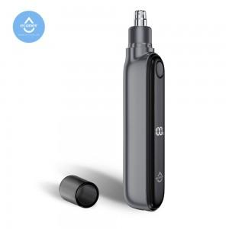 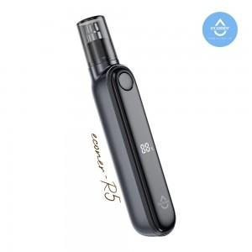 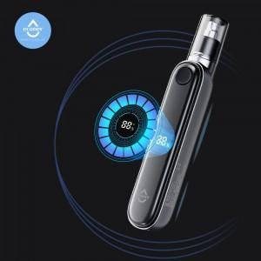

【상세/제작정보】 | - 안전하고 정확하게 코털을 제거한다. 에코너 코털제거기<br>- 강력한 7000rpm 의 모터 스피드로 더욱 빠르고 안전하게 코털을 제거<br>- 인처공학정 디자인 , 작은헤드 사이즈, 저소음으로 편리하게 사용<br>- 헤드는 분리후 물세척이 가능<br>- LED 화면과 원터치 버튼조작으로 편리함을 더욱 극대화<br>- 적합등록번호 : R-R-AlT-econer-R5 (모델명:econer-R5<br>- 안전인증번호 : YU10972-19001 (모델명 : 14500-500mAh<br>- 정격 :3.7Vd.c 500mAh<br>- 소비전력 : 1W<br>- 사용시간 : 약 50분<br>- 모터스피드 : 7000rpm<br>- 충전시간 : 약 90분<br>- 제품 사이즈 : 22 x 24.7 x 126mm, 약 51g<br>- 재질 : ABS , 스테인리스 스틸

【인쇄/포장옵션】 | 레이저 / 포장지포장

【공급단가】 | 수량 | 30~ | 100~ | 500~ | 1,000~ | 3,000~
*VAT별도 | 단가 | 9,480원 | 8,900원 | 7,440원 | 7,250원 | 7,120원

【상품 URL】 | https://www.synergygift.co.kr:443/src/goods_detail.php?gdno=42318

